List1
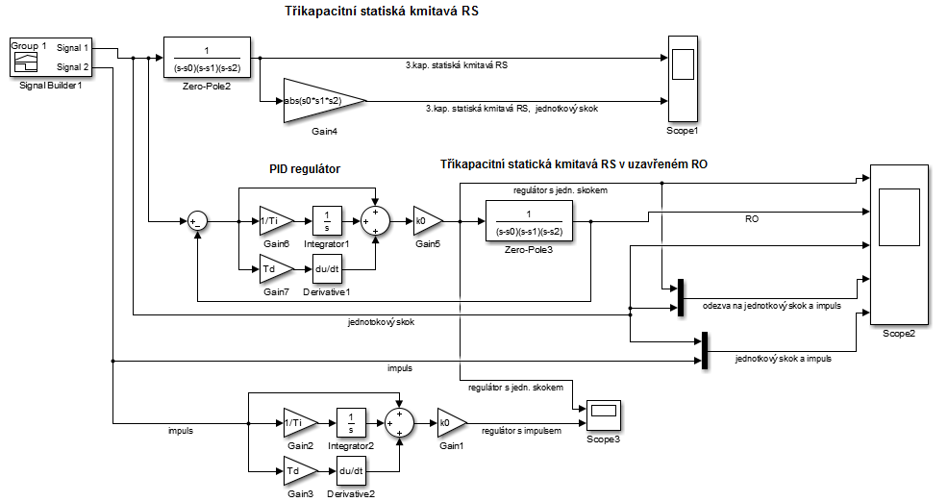
Zadání: | Nacrhněte regulátor PID a tříkapacitní statickou kmitavou RS v uzavřeném RO. |  | Celkové zapojení:
 | Zjistěte odezvu na jednotkový skok a impuls.

Pokyny pro vypracování:
1. | U regulátoru bude možno nastavit koeficienty P,I,D každý samostatně.
2. | Zobrazovat odezvu jak na jednotkový skok, tak pro impuls do jednoho grafu
3. | Vyhodnoť, jak se bude chovat regulátor na jednotlivé vstupy - jednotkový skok a
 | impuls.
4. | Parametry P,I a D a hodnoty RS si žák zvolí sám - msí být, ale reálné.
5. | Pro zvolené parametry ověř stabilitu odbvodu pomocí Hurwitzova kritéria stability.

1. | PID regulátor, kde lze jde nastavit kažnou složku PID regulátoru.
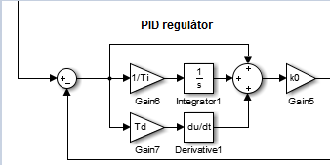

 |  |  | Scope1:
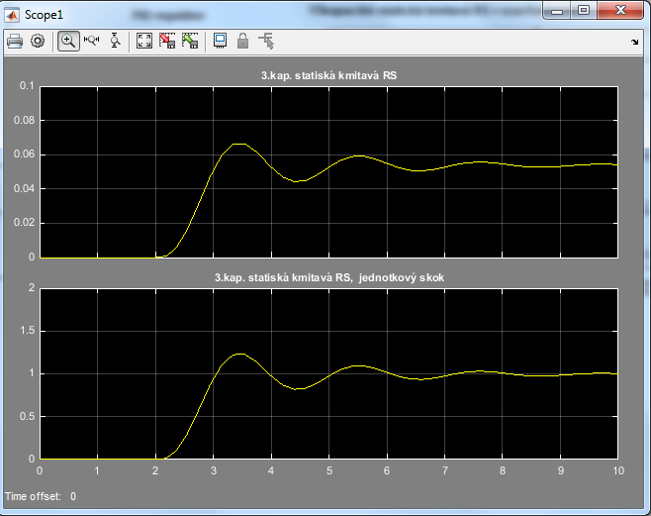
 | Zde je zobrazeno zapojení PID regulátoru skutečného.

2. | Zobrazovat odezvu na jedn. Skok a impuls do jednoho grafu.



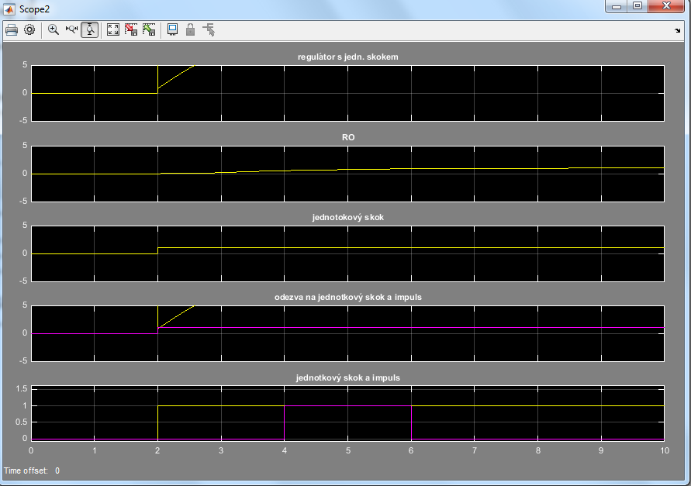
 |  | 1 |  | 4
 |  |  | Scope2:
3. | Vyhodnotit jak se bude regulátor chovat na jednotlivé vstupy

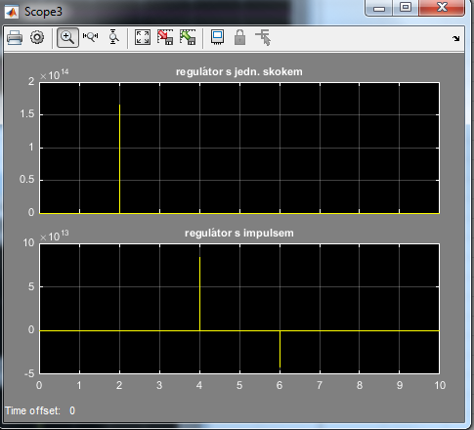

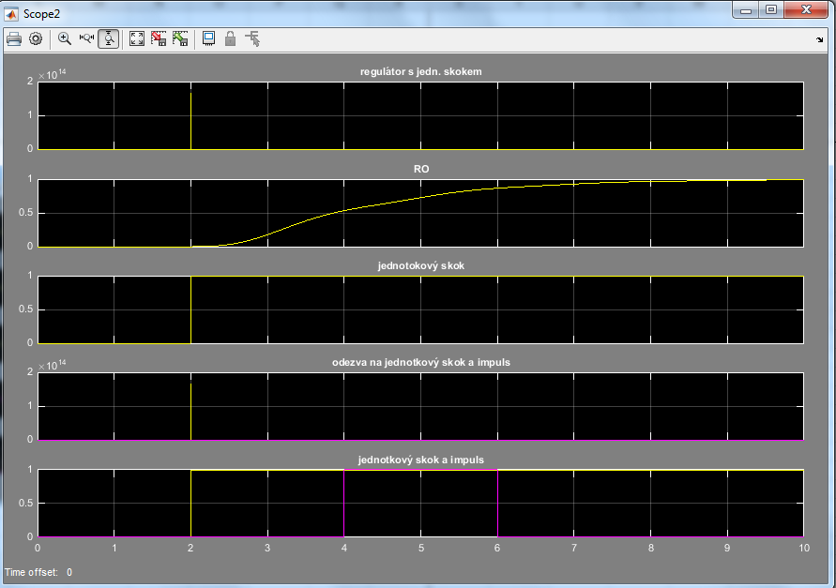

Jak si můžeme všimnout, když použijeme jednotkový skok, tak nám impuls vylejí do kladných
a potum se opět ustálí na nulové hodnotě. Ale u regulátoru s impulsem, můžeme vidět, že
impuls jde jak do kladné, tak i do záporné hodnoty. Dá se to vzít tak, že je impulse nějaká
chyba.
Takže se impuls chová jako chyba a jednotkový skok prostě jako impuls.

Použil jsem Signal Builder, kde jsem jsi dal puls a krok.
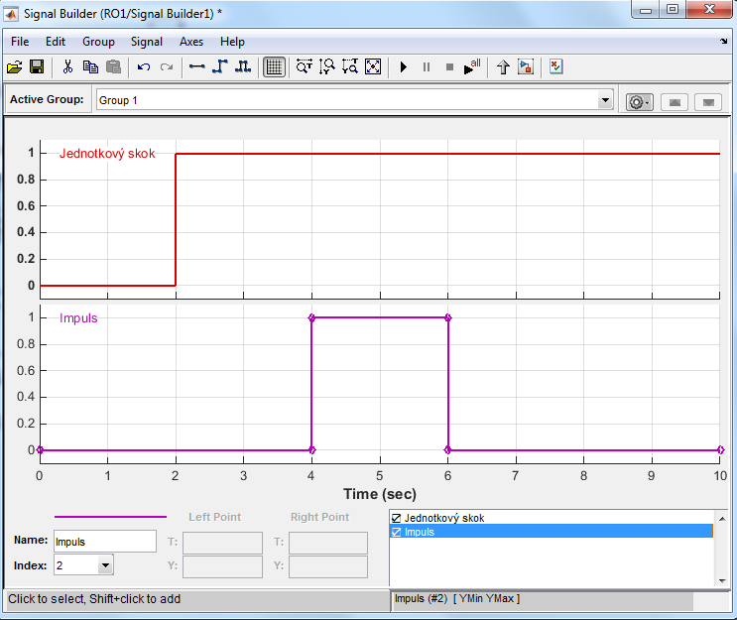

 |  | 2 |  | 5
4. | Parametry P,I a D a hodnoty RS si žák zvolí sám - musí být, ale reálné. |  | Scope3:
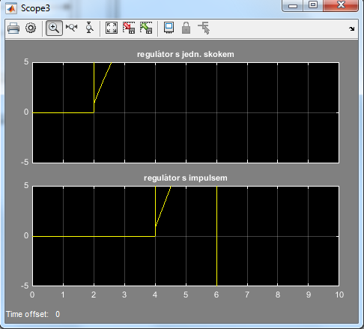
 | Zvolil jsem si hodnoty pro tří kapacitní statiskou kmitavou RS:

 | Pro PID regulátor jsem zvolil:

5. | Pro zvolené parametry ověř stabilitu obvodu pomocí Hurwitzova kritéria stability.

 |  | 3 |  | 6

